概要
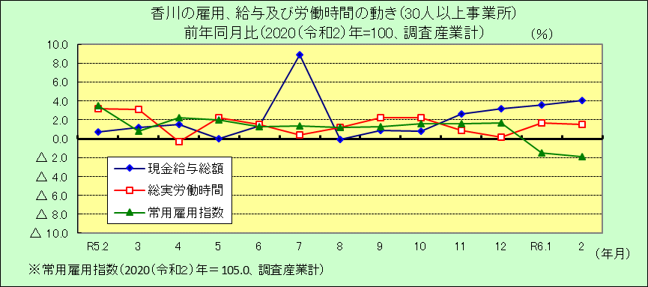
Ⅰ 結 果 の 概 況 （調査産業計）

 | 事業所規模 常用労働者５人以上

 | （１）賃金の動き

 |  | ・一人平均月間現金給与総額は260,570円で、前年同月比4.9％の増加となりました。（６カ月連続増加）

 |  | ・きまって支給する給与は253,819円で、前年同月比2.9％の増加となりました。（２カ月連続増加）

 |  | ・所定内給与は235,550円で、前年同月比3.4％の増加となりました。（８カ月連続増加）

 | （２）労働時間の動き

 |  | ・一人平均月間総実労働時間は138.8時間で、前年同月比1.4％の増加となりました。（２カ月連続増加）

 |  | ・所定内労働時間は128.1時間で、前年同月比1.2％の増加となりました。（４カ月ぶりの増加）

 |  | ・所定外労働時間は10.7時間で、前年同月比2.9％の増加となりました。（２カ月連続増加）

 | （３）雇用の動き

 |  | ・常用労働者数は352,299人で、前年同月比1.3％の減少となりました。（２カ月連続減少）

 |  | ・パートタイム労働者比率は30.6％で、前年同月差1.3ﾎﾟｲﾝﾄの減少となりました。

 |  | ・労働異動率では、入職率は1.53％、離職率は1.40％で、0.13ﾎﾟｲﾝﾄの入職超過となりました。

 | 事業所規模 常用労働者３０人以上

 | （１）賃金の動き

 |  | ・一人平均月間現金給与総額は282,256円で、前年同月比4.1％の増加となりました。（６カ月連続増加）

 |  | ・きまって支給する給与は275,163円で、前年同月比2.1％の増加となりました。（２カ月連続増加）

 |  | ・所定内給与は250,255円で、前年同月比1.5％の増加となりました。（２カ月連続増加）

 | （２）労働時間の動き

 |  | ・一人平均月間総実労働時間は143.0時間で、前年同月比1.5％の増加となりました。（10カ月連続増加）

 |  | ・所定内労働時間は130.4時間で、前年同月比0.6％の増加となりました。（１年１カ月連続増加）

 |  | ・所定外労働時間は12.6時間で、前年同月比10.5％の増加となりました。（２カ月連続増加）

 | （３）雇用の動き

 |  | ・常用労働者数は200,722人で、前年同月比1.9％の減少となりました。（２カ月連続減少）

 |  | ・パートタイム労働者比率は27.3％で、前年同月差0.1ﾎﾟｲﾝﾄの増加となりました。

 |  | ・労働異動率では、入職率は1.15％、離職率は1.44％で、0.29ﾎﾟｲﾝﾄの離職超過となりました。

